Sheet1
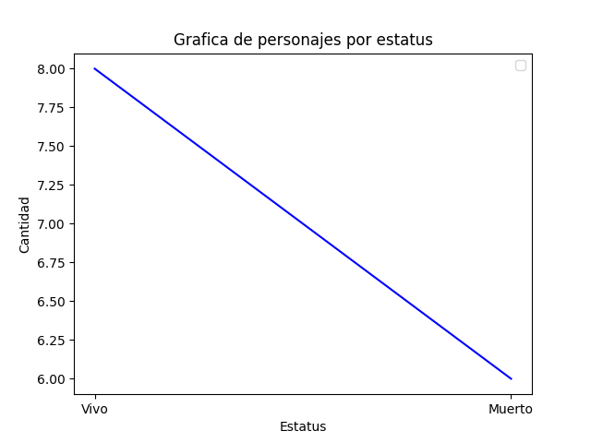
Cantidad | Vivos | Muertos
Personajes | 8 | 6

